INV
# | CÓDIGO | COD. REF. | PRODUCTO | DESCRIPCIÓN | COSTO EN DIVISAS
01 | UDAM001 | 700231 | ALAMBRE DE SOLDADURA MIG DE ACERO INOXIDABLE 308 11,3KG X 0,035" (0,9MM) SUA | ALAMBRE DE SOLDADURA MIG DE ACERO INOXIDABLE ER308L 11,3KG X 0,035" (0,9MM)
02 | UDAM002 | 700232 | ALAMBRE DE SOLDADURA MIG DE ACERO INOXIDABLE ER308L 15KG X 0,035" (0,9MM) SUA | ALAMBRE DE SOLDADURA MIG DE ACERO INOXIDABLE ER308L 15KG X 0,035" (0,9MM) SUA |  | 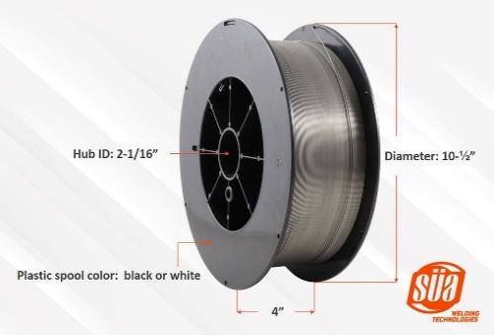
03 | UDAM003 | 700233 | ALAMBRE DE SOLDADURA MIG DE ALUMINIO ER5356 - 16LB (7,27 KG) X 0.045" (1.2MM) | ALAMBRE DE SOLDADURA MIG DE ALUMINIO ER5356 - 16LB (7,27 KG) X 0.045" (1.2MM)
04 | UDAM004 | 700234 | ALAMBRE DE SOLDADURA MIG DE ALUMINIO ER5356 - 1LB (0,45 KG) X 0.035" (0.9MM) | ALAMBRE DE SOLDADURA MIG DE ALUMINIO ER5356 - 1LB (0,45 KG) X 0.035" (0.9MM)
05 | UDAM005 | 700235 | ALAMBRE MIG E71T-11 CON FUNDENTE INTERNO (FLUXCORED) - MULTIPASO NO REQUIERE GAS - 2 LB | ALAMBRE MIG E71T-11 CON FUNDENTE INTERNO (FLUXCORED) - MULTIPASO NO REQUIERE GAS - 2 LB
06 | UDAM006 | 700236 | ALAMBRE MIG DE ALUMINIO ER4043 .035" - 0.9 mm SUA 16 LBS - 7,27 KG | ALAMBRE MIG DE ALUMINIO ER4043 .035" - 0.9 mm SUA 16 LBS - 7,27 KG |  | 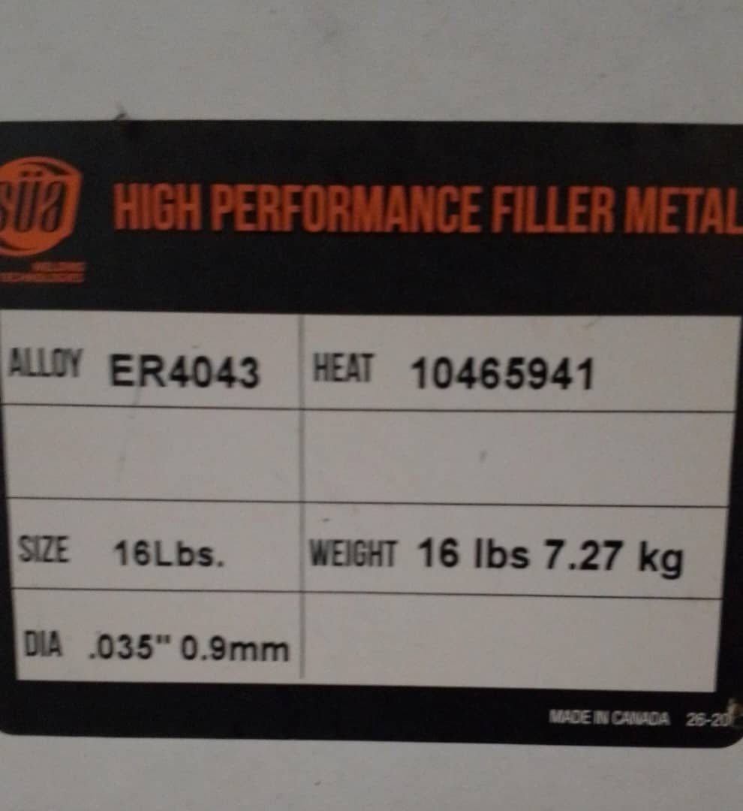
07 | UDAM007 | 700237 | CABLE PARA SOLDAR FLEX-A-PRENE CALIBRE 1/0 AWG / BATERÍA, NEGRO, 600 V, FABRICADO EN EE. UU. | CABLE PARA SOLDAR FLEX-A-PRENE CALIBRE 1/0 AWG / BATERÍA, NEGRO, 600 V, FABRICADO EN EE. UU. |  | 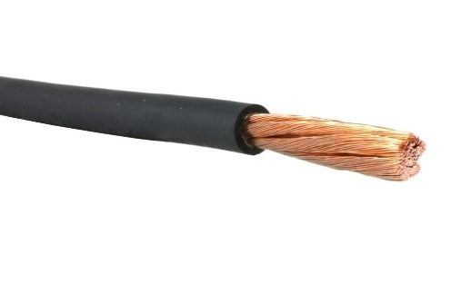
08 | UDAM008 | 700238 | CABLE PARA SOLDAR FLEX-A-PRENE CALIBRE 2/0 AWG / BATERÍA, NEGRO, 600 V, FABRICADO EN EE. UU. | CABLE PARA SOLDAR FLEX-A-PRENE CALIBRE 2/0 AWG / BATERÍA, NEGRO, 600 V, FABRICADO EN EE. UU. |  | 
09 | UDAM009 | 700239 | CABLE PARA SOLDAR FLEX-A-PRENE CALIBRE 4 AWG / BATERÍA, NEGRO, 600 V, FABRICADO EN EE. UU. | CABLE PARA SOLDAR FLEX-A-PRENE CALIBRE 4 AWG / BATERÍA, NEGRO, 600 V, FABRICADO EN EE. UU. |  | 
10 | UDAM010 | 700240 | CABLE PARA SOLDAR FLEX-A-PRENE CALIBRE 4/0 AWG / BATERÍA, NEGRO, 600 V, FABRICADO EN EE. UU. | CABLE PARA SOLDAR FLEX-A-PRENE CALIBRE 4/0 AWG / BATERÍA, NEGRO, 600 V, FABRICADO EN EE. UU.
11 | UDAM011 | 700241 | ENVASE - HUMIFICADOR PARA OXIGENO MEDICINAL | ENVASE - HUMIFICADOR PARA OXIGENO MEDICINAL
12 | UDAM012 | 700242 | EQUIPO SUA DE OXICORTE WYVERN H - TRABAJO MEDIANO / PESADO, TIPO HARRIS. MALETA PLÁSTICA | EQUIPO SUA DE OXICORTE WYVERN H - TRABAJO MEDIANO / PESADO, TIPO HARRIS. MALETA PLÁSTICA
13 | UDAM013 | 700243 | FLUJÓMETRO - REGULADOR DE OXÍGENO MEDICINAL - PARED. MODELO FM1978-15L-CH | FLUJÓMETRO - REGULADOR DE OXÍGENO MEDICINAL - PARED. MODELO FM1978-15L-CH | 110.58
14 | UDAM014 | 700244 | FLUJÓMETRO - REGULADOR DE OXÍGENO MEDICINAL CONEXIÓN CGA540 1,8" - JAPAN | FLUJÓMETRO - REGULADOR DE OXÍGENO MEDICINAL CONEXIÓN CGA540 1,8" - JAPAN | 90.00
15 | UDAM015 | 700245 | FLUJÓMETRO - REGULADOR PARA CO2 | FLUJÓMETRO - REGULADOR PARA CO2 | 40.00
16 | UDAM016 | 700246 | FLUJÓMETRO - REGULADOR DE ARGON DE 2" PARA TIG Y MIG CGA-580 MODELO MD SÜA | FLUJÓMETRO - REGULADOR DE ARGON DE 2" PARA TIG Y MIG CGA-580 MODELO MD SÜA | 60.00
17 | UDAM017 | 700247 | MANGUERA DE GAS REFRIGERANTE - 60" (150CM) DE 800 A 4000 PSI - CONECTORES DE 1/4" FLARE (HEMBRA) | MANGUERA DE GAS REFRIGERANTE - 60" (150CM) DE 800 A 4000 PSI - CONECTORES DE 1/4" FLARE (HEMBRA) | 10.00
18 | UDAM018 | 700248 | MANGUERA SUA DOBLE PARA OXICORTE DE 100 PIES - 30 M CON CONEXIONES ACOPLADAS | MANGUERA SUA DOBLE PARA OXICORTE DE 100 PIES - 30 M CON CONEXIONES ACOPLADAS | 160.00
19 | UDAM019 | 700249 | MANGUERA SUA DOBLE PARA OXICORTE DE 15 PIES - 7,6 M CON CONEXIONES ACOPLADAS | MANGUERA SUA DOBLE PARA OXICORTE DE 15 PIES - 7,6 M CON CONEXIONES ACOPLADAS | 55.00
20 | UDAM020 | 700250 | MANGUERA SUA DOBLE PARA OXICORTE DE 50 PIES - 15 M CON CONEXIONES ACOPLADAS | MANGUERA SUA DOBLE PARA OXICORTE DE 50 PIES - 15 M CON CONEXIONES ACOPLADAS | 85.00
21 | UDAM021 | 700251 | MANGUERA SUA DOBLE PARA OXICORTE POR METRO (SIN CONEXIONES) | MANGUERA SUA DOBLE PARA OXICORTE POR METRO (SIN CONEXIONES) | 5.00
22 | UDAM022 | 700252
23 | UDAM023 | 700253 | REGULADOR - MANÓMETRO DE GAS INERTE, ARGÓN, CO2, NITRÓGENO, HELIO, HIDRÓGENO DE ALTO FLUJO PARA TRABAJO PESADO DE 2,5" | REGULADOR - MANÓMETRO DE GAS INERTE, ARGÓN, CO2, NITRÓGENO, HELIO, HIDRÓGENO DE ALTO FLUJO PARA TRABAJO PESADO DE 2,5" | 180.00
24 | UDAM024 | 700254 | REGULADOR - MANÓMETRO DE O2 - OXÍGENO MEDIANO/PESADO DE 2,5" TIPO VICTOR MODELO V350 | REGULADOR - MANÓMETRO DE O2 - OXÍGENO MEDIANO/PESADO DE 2,5" TIPO VICTOR MODELO V350 | 70.00
25 | UDAM025 | 700255 | REGULADOR - MANÓMETRO DE OXÍGENO - GAS 2,5" (25HX-580) SUA | REGULADOR - MANÓMETRO DE OXÍGENO - GAS 2,5" (25HX-580) SUA | 70.00 | 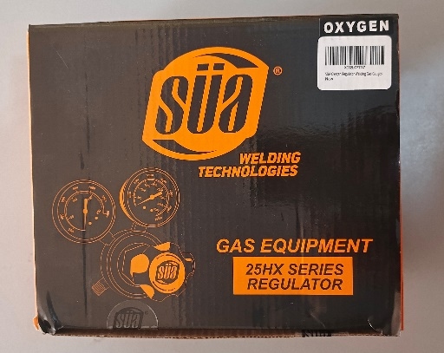
26 | UDAM026 | 700256 | REGULADOR - MANÓMETRO DE OXIGENO MEDICINAL TIPO WESTERN - SALIDA DISS - CGA-540 / 2" | REGULADOR - MANÓMETRO DE OXIGENO MEDICINAL TIPO WESTERN - SALIDA DISS - CGA-540 / 2" | 110.25
27 | UDAM027 | 700257 | REGULADOR DE ACETILENO 2" CGA-200 CONEXIÓN POSTERIOR MODELO LDP. SUA | REGULADOR DE ACETILENO 2" CGA-200 CONEXIÓN POSTERIOR MODELO LDP. SUA | 50.00
28 | UDAM028 | 700258 | REGULADOR DE CO2 PARA SISTEMAS DISPENSADORES DE BEBIDAS CARBONATADAS - SUA | REGULADOR DE CO2 PARA SISTEMAS DISPENSADORES DE BEBIDAS CARBONATADAS - SUA | 110.00
29 | UDAM029 | 700259 | REGULADOR DE GAS INERTE 2" / NITRÓGENO, ARGÓN, HELIO. CGA-580 9/16 | REGULADOR DE GAS INERTE 2" / NITRÓGENO, ARGÓN, HELIO. CGA-580 9/16 | 70.00
30 | UDAM030 | 700260 | REGULADOR DE GAS NITRÓGENO 2" DE 0 A 4000 PSI - PURGA DE HVAC - CARGA DE PRESIÓN - CONECTOR ABROCADO. SUA | REGULADOR DE GAS NITRÓGENO 2" DE 0 A 4000 PSI - PURGA DE HVAC - CARGA DE PRESIÓN - CONECTOR ABROCADO. SUA | 80.00
31 | UDAM031 | 700261 | REGULADOR DE OXIGENO MEDICINAL TIPO CLICK 0-15 LPM - SALIDA DISS CON ADAPTADOR DE MANGUERA - CGA-540 | REGULADOR DE OXIGENO MEDICINAL TIPO CLICK 0-15 LPM - SALIDA DISS CON ADAPTADOR DE MANGUERA - CGA-540 | 50.00 | 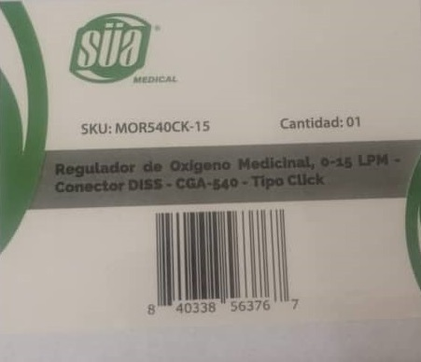
32 | UDAM032 | 700262 | REGULADOR DE PROPANO 1,8" CGA-510 CONEXIÓN POSTERIOR MODELO LDP. SUA | REGULADOR DE PROPANO 1,8" CGA-510 CONEXIÓN POSTERIOR MODELO LDP. SUA | 50.00 | 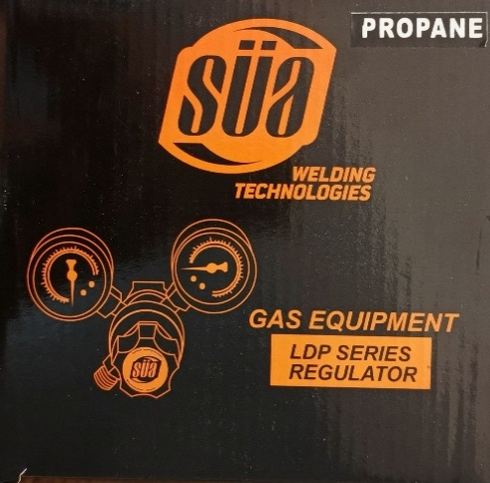
33 | UDAM033 | 700263 | REGULADOR DE PROPANO 2,5" 25HX - 510A SUA | REGULADOR DE PROPANO 2,5" 25HX - 510A SUA | 70.00 | 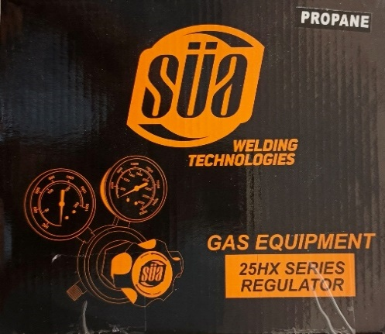
34 | UDAM034 | 700264 | REGULADOR MANÓMETRO DE OXIGENO 1,8" CGA-540 CONEXIÓN POSTERIOR MODELO LDP SUA | REGULADOR MANÓMETRO DE OXIGENO 1,8" CGA-540 CONEXIÓN POSTERIOR MODELO LDP SUA | 50.00 | 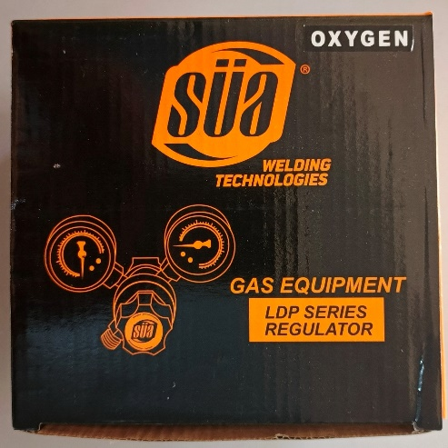
35 | UDAM035 | 700265 | SOLPLETE SUA TIPO HARRIS 18" | SOPLETE SUA TIPO HARRIS 18" | 70.00
36 | UDAM036 | 700266 | VARILLAS DE SOLDADURA TIG DE ACERO INOXIDABLE 308L 1/16" - 4,5KG | VARILLAS DE SOLDADURA TIG DE ACERO INOXIDABLE 308L 1/16" - 4,5KG | 87.75 | 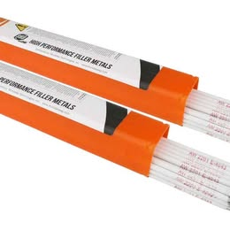
37 | UDAM037 | 700267 | VARILLAS DE SOLDADURA TIG DE ACERO INOXIDABLE 308L 3/32" - 4,5KG | VARILLAS DE SOLDADURA TIG DE ACERO INOXIDABLE 308L 3/32" - 4,5KG | 87.75
38 | UDAM038 | 700268 | VARILLAS DE SOLDADURA TIG DE ACERO INOXIDABLE 316 X 3/32" - 2KG | VARILLAS DE SOLDADURA TIG DE ACERO INOXIDABLE 316 X 3/32" - 2KG | 23.61
39 | UDAM039 | 700269 | VARILLAS DE SOLDADURA TIG DE ALUMINIO ER4043 36"X 1/8" - 4,5KG | VARILLAS DE SOLDADURA TIG DE ALUMINIO ER4043 36"X 1/8" - 4,5KG | 69.75
40 | UDAM040 | 700270 | VARILLAS DE SOLDADURA TIG DE ALUMINIO ER4043 36"X 3,32" - 4,5KG | VARILLAS DE SOLDADURA TIG DE ALUMINIO ER4043 36"X 3,32" - 4,5KG | 94.50
41 | UDAM041 | 700271 | GENTEC - TOMA DE OXIGENO DE PARED - CONEXIÓN TIPO CHEMETRON | GENTEC - TOMA DE OXIGENO DE PARED - CONEXIÓN TIPO CHEMETRON | 128.75
42 | UDAM042 | 700272 | REGULADOR DE LINEA PARA GASES | REGULADOR DE LINEA PARA GASES | 90.00
43 | UDAM043 | 700273
44 | UDAM044 | 700274
45 | UDAM045 | 700275
46 | UDAM046 | 700276
47 | UDAM047 | 700277
48 | UDAM048 | 700278
49 | UDAM049 | 700279
50 | UDAM050 | 700280 | FINAL | FIN | 10.00

